Sheet1
ESR 에센셜 케이스(아이폰15시리즈)
STI : 02 6673 4900 , Fax : 02 6406 6543
배송주소:
제품명 | ESR 에센셜 케이스(아이폰15시리즈)
이미지 | 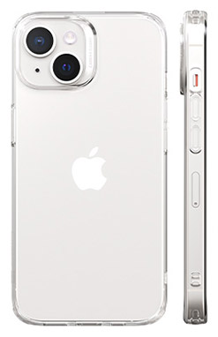
기종/색상 | 클리어
아이폰15
아이폰15 PLUS
아이폰15 PRO
아이폰15 PRO MAX

